運算式
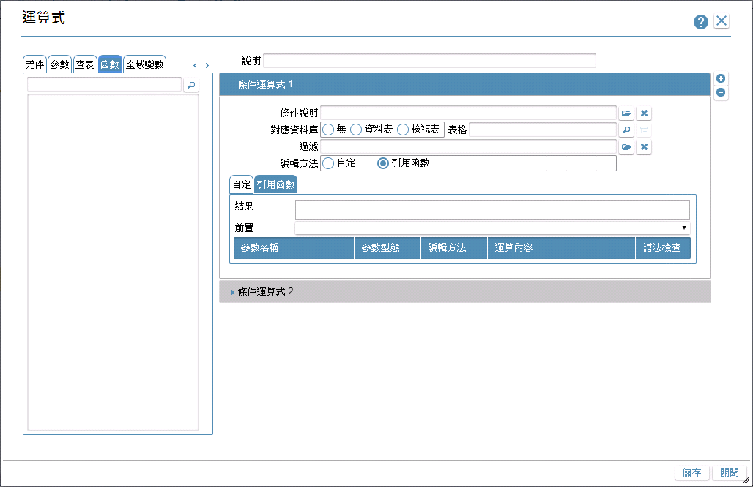

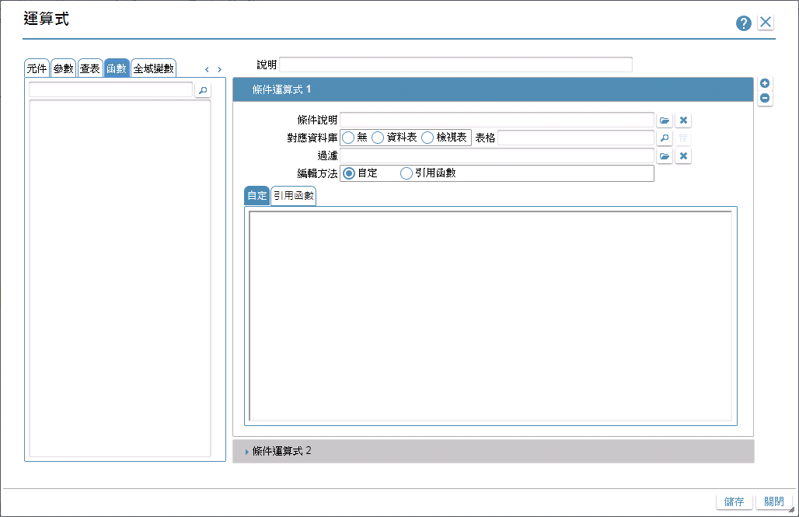

運算式拖曳說明
動作說明
 | 拖曳呈現說明
 |  | 元件、參數、變數、函數…等，皆使用拖拉方式引用至引用函數的結果中
 |  |  | 拖曳的過程中，滑鼠游標旁顯示名稱
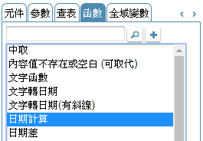

 | 駐留與替代
 |  | 駐留顯示藍色方框

 |  | 替代、附加變數顯示紅色方框

 | [結果]，可滑鼠雙擊開啟dialog，可於此視窗中編輯 [結果] 內容 (只對運算結果中的內容有拖曳效果，拖曳規則同 [結果])

 |  | 確定：將編輯後的內容，寫入 [結果]，並關閉dialog
 |  | 取消：放棄編輯後的內容，關閉dialog

引用函數說明
 | [結果]=空白
 |  | 駐留某一函數 |  | → | 拖曳至[結果]中 |  |  | → | [結果]呈現 (駐留函數 並 載入參數)
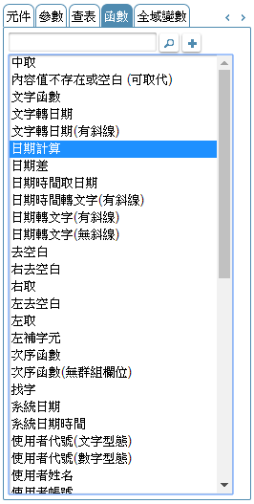
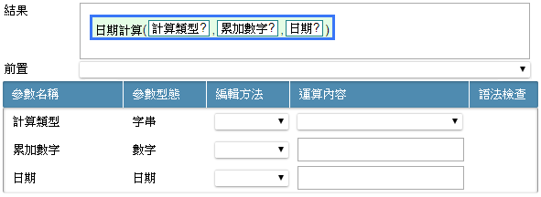

 | [結果]<>空白，欲將函數增加至原函數之前
 |  | 駐留某一函數 |  | → |  |  |  | → | 彈出視窗<<引用運算方式>>，設定運算字元 |  |  |  |  | → | [結果]呈現 (駐留函數 並 載入參數)
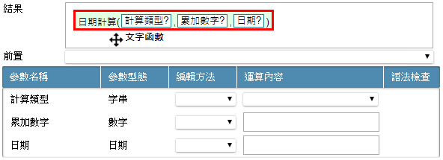

 | [結果]<>空白，欲將函數增加至原函數之中
 |  | 駐留某一函數 |  | → | 拖曳至[結果]中，游標移進函數中(紅色框呈現) |  |  | → | 彈出視窗<<引用運算方式>>，設定運算字元 |  |  |  |  | → | [結果]呈現 (駐留函數 並 載入參數)

 | [結果]<>空白，拖曳至函數內參數(未替換)
 |  | 駐留某一函數 |  | → | 拖曳至[結果]的將參數中，參數未替換，直接替換 (游標移進參數中(紅色框呈現)) |  |  | → | [結果]呈現 (駐留函數 並 載入參數)
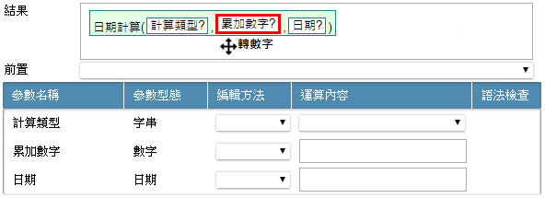

 | [結果]<>空白，拖曳至函數內參數(已替換)
 |  | 駐留某一函數 |  | → | 拖曳至[結果]的將參數中(原參數已替換) |  |  | → | 彈出視窗<<引用運算方式>>，設定運算字元 |  |  |  |  | → | [結果]呈現 (駐留函數 並 載入參數)

引用元件、參數…等說明
 | [結果]=空白，不允拖曳至[結果]

 | 已有引用函數，拖曳至函數內參數(未替換)
 |  | 駐留某一函數 |  | → | 拖曳至[結果]的將參數中，參數未替換，直接替換 (游標移進參數中(紅色框呈現)) |  |  | → | [結果]呈現 (駐留替換後的參數、寫入運算內容、並執行語法檢查)
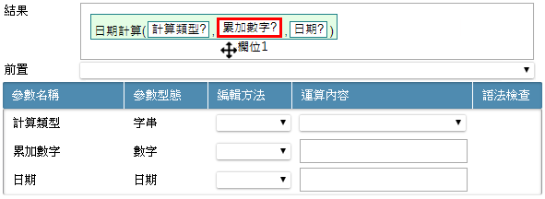
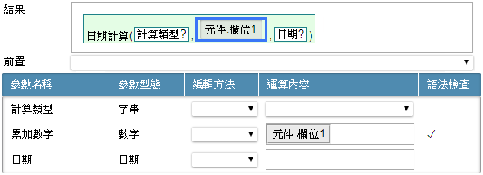

 | 已有引用函數，拖曳至函數內參數(已替換)
 |  | 駐留某一函數 |  | → | 拖曳至[結果]的將參數中(原參數已替換) |  |  | → | 彈出視窗<<引用運算方式>>，設定運算字元 |  |  |  |  | → | [結果]呈現 (駐留新增參數、寫入運算內容、並執行語法檢查)
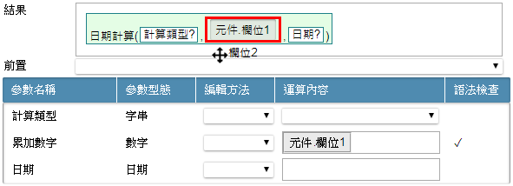
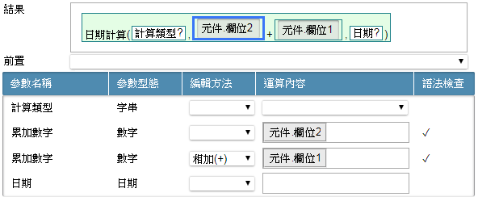

 | 已有引用函數，拖曳至函數內參數(已替換 且 參數為多筆)
 |  | 駐留某一函數 |  | → | 拖曳至[結果]的將參數中，原參數已替換，參數為多筆 |  |  | → | 彈出視窗<<引用運算方式>>，設定運算字元 |  |  |  |  | → | [結果]呈現 (駐留新增參數、寫入運算內容、並執行語法檢查)
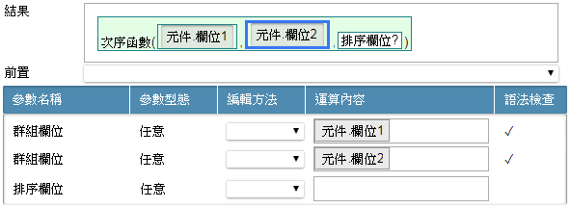

[結果]中，函數、已替換參數拖曳
 | 結果內的元件、參數、變數、函數…等，皆使用拖拉方式置換位置
 |  | 函數拖曳，為整個函數包含其以下的所有參數，一併拖曳

 |  | 參數內容拖曳，拖出後，保留參數，顯示 "參數名稱?"

 |  | 已替換參數拖曳，拖曳至目的後，取代、附加的規格同引用函數說明

 | 拖曳有以下限制
 |  | 未替換的參數不允拖曳

 |  | 參數為選項，不允替換、拖曳
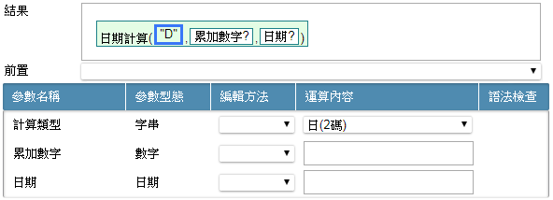

 |  | 已替換的參數若為固定值，不允拖曳
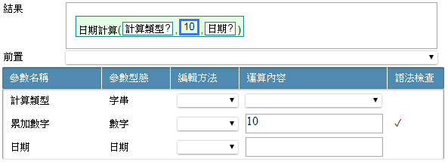

 |  | 參數，不允拖曳至最外層

 | 函數、已替換參數拖出後
 |  | 駐留函數.文字函數，拖曳至最後面 |  |  |  | → | 拖曳函數.文字函數，游標移進函數中 |  |  |  |  | → | 彈出視窗<<引用運算方式>>，設定運算字元 |  |  | → | [結果]呈現 (函數.中取: 刪除前置的運算字元 / 函數.文字函數; 置於目的位置，並駐留該函數、載入運算內容)

 |  | 取代參數 |  |  |  | → | 拖曳函數.文字函數，游標移進變數中 |  |  |  |  | → | [結果]呈現 (函數.中取: 刪除前置的運算字元 / 函數.文字函數; 置於目的位置，並駐留該函數、載入運算內容)

 |  | 有多個已替換參數
 |  |  | 將函數.轉文字，其中一參數拖曳至函數.中取，參數.起始位置 中 |  |  | → | 拖曳函數.文字函數，游標移進變數中 |  |  |  |  | → | [結果]呈現 (函數.轉文字: 保留參數，顯示 "參數名稱?" / 函數.中取: 參數.起始位置直接替換元件.欄位1)

 |  | 只有一個已替換參數
 |  |  | 將函數.轉文字，其中一參數拖曳至函數.中取，元件.欄位1 後面 |  |  | → | 拖曳函數.文字函數，游標移進變數中 |  |  |  |  | → | 彈出視窗<<引用運算方式>>，設定運算字元 |  |  | → | [結果]呈現 (函數.轉文字: 保留參數，顯示 "參數名稱?" / 函數.中取: 依指定位置+運算方式異動)
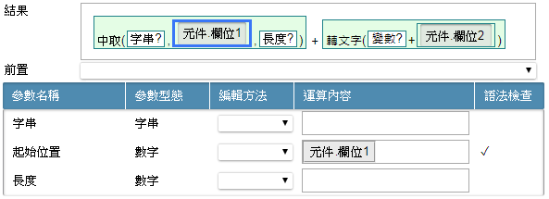
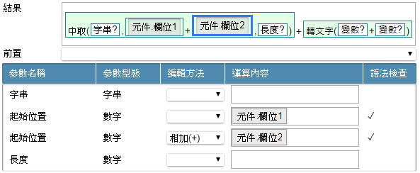

新增參數說明 (滑鼠右鍵新增)
 | 新增有以下限制
 |  | 參數且不為選項，才允新增

 | 新增參數 (於可多筆參數中操作)
 |  | 於參數，右鍵新增 |  |  |  | → | 彈出視窗<<引用運算方式>>，設定運算字元 |  |  |  |  | → | [結果]呈現 (函數.次序函數: 向後新增參數)
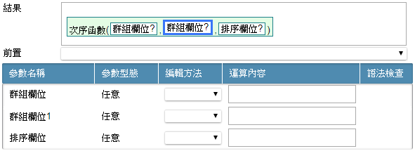

 | 新增參數 (於一筆參數中操作)
 |  | 於參數，右鍵新增 |  |  |  | → | 彈出視窗<<引用運算方式>>，設定運算字元 |  |  |  |  | → | [結果]呈現 (函數.日期計算: 向後新增參數)
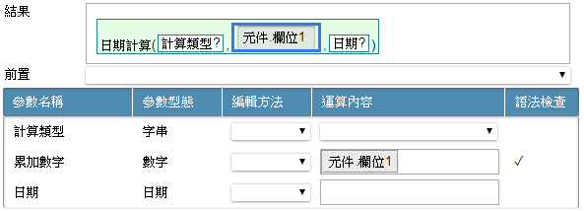
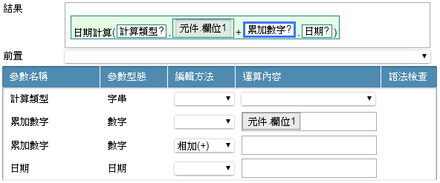

刪除函數、參數說明 (滑鼠右鍵刪除)
 | 刪除有以下限制
 |  | 為最後一個參數，不允刪除

 |  | 參數為選項，不允刪除

 | 函數刪除，為整個函數包含其以下的所有參數，一併刪除
 | 刪除案例說明
 |  | 須處理運算元
 |  |  | 於函數.文字函數，右鍵刪除 |  |  | → | [結果]呈現 (函數.文字函數: 刪除 / 函數.中取: 刪除前置的運算字元)
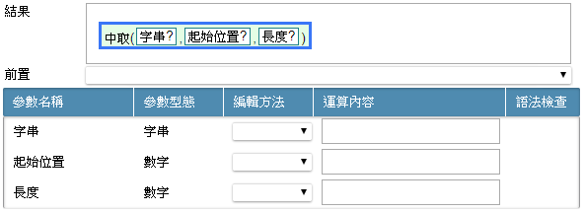

 |  | 有多個參數
 |  |  | 於已替換參數 元件.欄位1，右鍵刪除 |  |  | → | [結果]呈現 (函數.轉文字: 刪除一參數、刪除元件.欄位2前置運算字元)

 |  |  | 於未替換參數，右鍵刪除 |  |  | → | [結果]呈現 (函數.轉文字: 刪除一參數、刪除前置運算字元)

清空參數說明
 | 運算內容為非選項、固定值者，點擊運算內容 |  |  |  |  | → | 顯示詢問訊息視窗 |  |  | → | 清空參數後結果
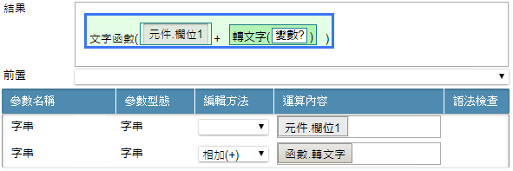
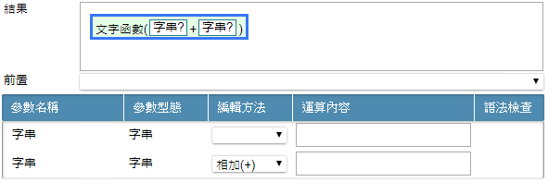

結果內容顯示

 | 字體向下靠
 | 函數區塊
 |  | 底色
 |  |  | 第1層: rgb(228, 253, 229)
 |  |  | 第2層: rgb(180, 243, 182)
 |  |  | 第3層: rgb(172, 212, 174)
 |  |  | 第4層: rgb(61, 160, 65)
 |  |  | 第5層以後請重覆1~4層的底色顯示方式, 依序循環
 |  | 框線
 |  |  | 顏色: rgb(29, 129, 136)
 | 參數區塊
 |  | 引用元件、參數...等, 底色: rgba(221, 221, 221, 0.63)

